А6
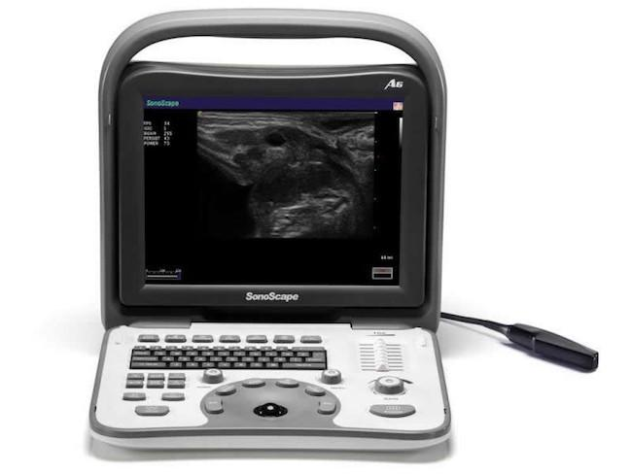
Наименование оборудования | Цена, USD | Кол-во
А6 (ветеринарная), черно-белый цифровой портативный ультразвуковой сканер, ЖК-монитор 12”, 2 электронных порта, 32 физических канала, 512 цифровых каналов, Режимы: В, В/В, М, В/М, 4B,THI, встроенная батарея | 3,500
Датчики
C351, R50mm, конвексный датчик | 2,500
L745, 50mm, линейный датчик | 2,500
C612, R13mm, микроконвексный высокочастотный датчик | 2,500
L651V, 60mm, линейный низкочастотный внутриполостной датчик для ветеринарии | 2,500
L761V, 60mm, линейный высокочастотный внутриполостной датчик для ветеринарии | 2,500
Принадлежности
Биопсийная насадка для С351/L745 | 1,000
Мобильная тележка для ультразвукового сканера | 1,000
Ножной переключатель | 300
Сумка-кейс | 400
Другие опции
Черно-белый термовидеопринтер MITSUBISHI P93E (скидки не применяются) | 900
Ввод в эксплуатацию инженером центрального сервисного центра (скидки не применяются) | 700
 | Прайс, USD | 0
 | Скидка | 0%
 | Итого, USD | 0

S2 S11
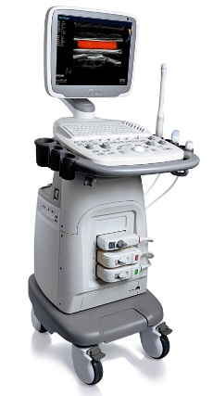
Наименование оборудования | Цена, USD | Кол-во
S2 (ветеринарная), цветной цифровой портативный ультразвуковой сканер, ЖК-монитор 15”, 2 электронных порта, 64 физических канала, 1024 цифровых каналов, Режимы: Режимы: В, В/В, М, В/М, THI, CDI, PDI, DPDI, PW, функция MicroScan, Соноэластография | 5,100 | 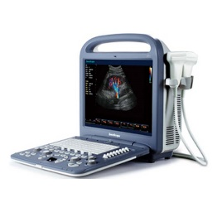
S11 (ветеринарная), цветной цифровой стационарный ультразвуковой сканер, ЖК-монитор 15”, 4 электронных порта, 64 физических канала, 1024 цифровых каналов, Режимы: Режимы: В, В/В, М, В/М, THI, CDI, PDI, DPDI, PW, функция MicroScan, Соноэластография | 9,400
Датчики
C354, R50mm, конвексный низкочастотный датчик | 5,200
L741, 46mm, линейный датчик | 5,200
C611, R11mm, микроконвексный высокочастотный датчик | 5,200
C322, R20mm, микроконвексный низкочастотный датчик | 6,000
Принадлежности
Мобильная тележка для ультразвукового сканера | 2,000
Биопсийная насадка для С354/L741/6V1/C322/C611 | 1,000
Ножной переключатель | 300
Другие опции
Черно-белый термовидеопринтер MITSUBISHI P93E (скидки не применяются) | 900
Источник бесперебойного питания с двойным преобразованием (скидки не применяются) | 700
Ввод в эксплуатацию инженером центрального сервисного центра (скидки не применяются) | 700
 | Прайс, USD | 0
 | Скидка | 0%
 | Итого, USD | 0

S6Pro
Наименование оборудования | Цена, USD
S6Pro (ветеринарная), цветной цифровой портативный ультразвуковой сканер, ЖК-монитор 15”, 2 электронных порта, 64 физических канала, 32 768 цифровых каналов, Режимы: В, В/В, М, В/М, THI, CDI, PDI, DPDI, PW, CW, функция MicroScan, встроенная батарея | 8,400 | 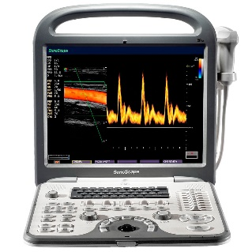
Датчики
C354, R50mm, конвексный низкочастотный датчик | 5,200
L741, 46mm, линейный датчик | 5,200
2P1, секторный низкочастотный фазированный датчик | 6,000
5P1, секторный фазированный высокочастотный датчик | 6,000
C611, R11mm, микроконвексный высокочастотный датчик | 5,200
C322, R20mm, микроконвексный низкочастотный датчик | 6,000
Принадлежности
Биопсийная насадка для L741/C322/C611 | 1,000
Мобильная тележка для ультразвукового сканера | 2,000
Разветвитель порта для ультразвукового сканера, позволяющий подключать и использовать три датчика одновременно | 2,000
Сумка-кейс | 400
Ножной переключатель | 300
Другие опции
Черно-белый термовидеопринтер MITSUBISHI P93E (скидки не применяются) | 900
Источник бесперебойного питания с двойным преобразованием (скидки не применяются) | 700
Ввод в эксплуатацию инженером центрального сервисного центра (скидки не применяются) | 700
 | Прайс, USD | 0
 | Скидка | 0%
 | Итого, USD | 0

S8Exp
Наименование оборудования | Цена, USD
S8Exp (ветеринарная), цветной цифровой портативный ультразвуковой сканер, ЖК-монитор 15”, 2 электронных порта, 64 физических канала, 131 072 цифровых канала, Режимы: В, В/В, М, В/М, 4B, THI, CDI, PDI, DPDI, PW, CW, функция MicroScan, встроенная батарея, 4D | 23,400 | 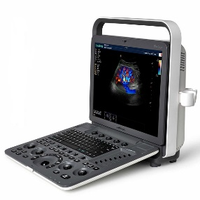
Датчики
S-C353, R55mm, конвексный низкочастотный датчик высокой плотности, 192 элемента | 5,600
S-L742, 38mm, линейный датчик высокой плотности, 192 элемента | 5,600
S-2P2, секторный фазированный низкочастотный датчик | 6,900
S-5P1, секторный фазированный высокочастотный датчик | 6,900
S-C613, R14mm, микроконвексный высокочастотный датчик | 5,200
Принадлежности
Биопсийная насадка для S-С353/S-L742/S-2P2/S-C613 | 1,000
Мобильная тележка для ультразвукового сканера c регулировкой высоты | 2,000
Разветвитель порта для ультразвукового сканера, позволяющий подключать и использовать четыре датчика одновременно | 3,000
Соноэластография | 5,000
Сумка-кейс | 400
Ножной переключатель | 300
Другие опции
Черно-белый термовидеопринтер MITSUBISHI P93E (скидки не применяются) | 900
Ввод в эксплуатацию инженером центрального сервисного центра (скидки не применяются) | 700
 | Прайс, USD | 0
 | Скидка | 0%
 | Итого, USD | 0

S9
Наименование оборудования | Цена, USD
S9 (ветеринарная), цветной цифровой портативный ультразвуковой сканер, сенсорная панель управления, ЖК-монитор 15”, 2 электронных порта, 128 физических каналов, 262 144 цифровых канала, Режимы: В, В/В, М, В/М, 4B, THI, CDI, PDI, DPDI, PW, CW, TDI, Free-Hand 3D, Цветной М-режим, Анатомический М-режим, Панорамное сканирование, функция MicroScan, встроенная батарея, Соноэластография, 4D | 41,400 | 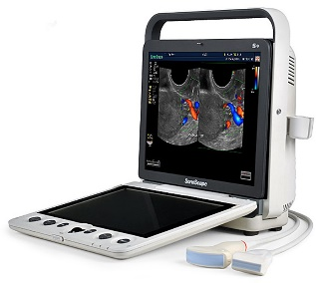
Датчики
S-C353, R55mm, конвексный низкочастотный датчик высокой плотности, 192 элемента | 5,600
S-L742, 38mm, линейный датчик высокой плотности, 192 элемента | 5,600
S-5P2, секторный фазированный высокочастотный датчик | 12,000
S-C613, R14mm, микроконвексный высокочастотный датчик | 5,200
Принадлежности
Биопсийная насадка для S-С353/S-L742/S-C613 | 1,000
Мобильная тележка для ультразвукового сканера c регулировкой высоты | 2,000
Разветвитель порта для ультразвукового сканера, позволяющий подключать и использовать четыре датчика одновременно | 3,000
Соноэластография | 5,000
СТРЕСС-ЭХО | 5,000
Сумка-кейс | 400
Ножной переключатель | 300
Другие опции
Черно-белый термовидеопринтер MITSUBISHI P93E (скидки не применяются) | 900
Ввод в эксплуатацию инженером центрального сервисного центра (скидки не применяются) | 700
 | Прайс, USD | 0
 | Скидка | 0%
 | Итого, USD | 0

